様式第2号（事業計画書１）
様式第２号（第７条・第11条関係） |  |  |  |  |  |  |  |  |  |  |  |  |  |  | 「はじめに」戻る

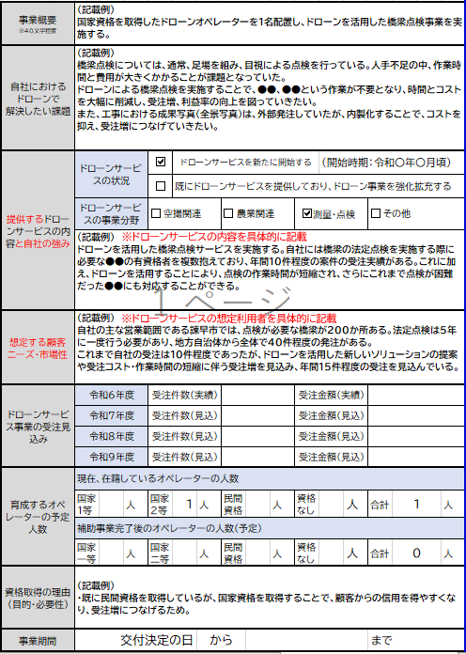
ドローンオペレーター育成事業計画書(１/２)
１．事業内容 |  |  |  |  |  |  |  |  |  |  |  |  |  |  |  | 【記載例】
 | 事業概要 ※40文字程度
 | 自社における ドローンで 解決したい課題
 | 提供するドローンサービスの内容と自社の強み | ドローンサービスの状況 |  |  | ドローンサービスを新たに開始する |  |  |  |  | （開始時期：令和〇年〇月頃）
 |  |  |  |  | 既にドローンサービスを提供しており、ドローン事業を強化拡充する
 |  | ドローンサービスの事業分野 |  | 空撮関連 |  |  | 農業関連 |  | 測量・点検 |  |  | その他

 | 想定する顧客ニーズ・市場性
 | ドローンサービス事業の受注見込み | 令和６年度 |  | 受注件数（実績） |  |  |  |  | 受注金額（実績）
 |  | 令和７年度 |  | 受注件数（見込） |  |  |  |  | 受注金額（見込）
 |  | 令和８年度 |  | 受注件数（見込） |  |  |  |  | 受注金額（見込）
 |  | 令和９年度 |  | 受注件数（見込） |  |  |  |  | 受注金額（見込）
 | 育成するオペレーターの予定人数 | 現在、在籍しているオペレーターの人数
 |  | 国家１等 | 人 | 国家２等 |  | 人 | 民間資格 | 人 | 資格なし |  | 人 | 合計 | 0 | 人
 |  | 補助事業完了後のオペレーターの人数（予定）
 |  | 国家１等 | 人 | 国家２等 |  | 人 | 民間資格 | 人 | 資格なし |  | 人 | 合計 | 0 | 人
 | 資格取得の理由 (目的・必要性)
 | 事業期間 | 交付決定の日 |  |  |  | から |  |  |  |  |  | まで

様式第2号（事業計画書２）
様式第２号（第７条・第11条関係）

ドローンオペレーター育成事業計画書(2/2)
2．オペレーター情報
 |  |  | 1 |  |  |  | 2 |  |  |  | 3 |  |  |  | 4 |  | 民間資格は↓の講習団体一覧に記載のある資格のみが対象となります。 |  | 【記載例】
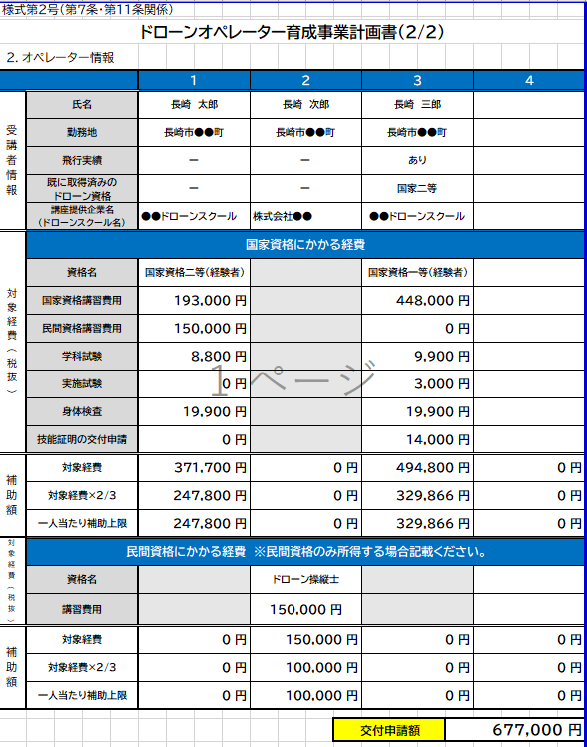
受講者情報 | 氏名 |  |  |  |  |  |  |  |  |  |  |  |  |  |  |  | 無人航空機の講習団体一覧
 | 勤務地
 | 飛行実績
 | 既に取得済みの ドローン資格 |  |  |  |  |  |  |  |  |  |  |  |  |  |  |  | 【参考】学科試験手数料
 | 講座提供企業名 （ドローンスクール名） |  |  |  |  |  |  |  |  |  |  |  |  |  |  |  | 一等学科試験 | 9,900
対象経費(税抜) | 国家資格にかかる経費 |  |  |  |  |  |  |  |  |  |  |  |  |  |  |  | 二等学科試験 | 8,800
 | 資格名 |  |  |  |  |  |  |  |  |  |  |  |  |  |  |  | 該当なし | 0
 | 国家資格講習費用
 | 民間資格名 （国家資格と併せて取得する場合） |  |  |  |  |  |  |  |  |  |  |  |  |  |  |  | 【参考】身体検査手数料
 | 民間資格講習費用 （国家資格と併せて取得する場合） |  |  |  |  |  |  |  |  |  |  |  |  |  |  |  | 書類での受験 | 5,200
 | 学科試験 |  |  |  |  |  |  |  |  |  |  |  |  |  |  |  | 会場での受験 | 19,900
 | 実施試験 |  |  |  |  |  |  |  |  |  |  |  |  |  |  |  | 該当なし | 0
 | 身体検査
 | 技能証明の交付申請 |  |  |  |  |  |  |  |  |  |  |  |  |  |  |  | 【参考】技能証明手数料
補助額 | 対象経費 |  | 0円 |  |  |  | 0円 |  |  |  | 0円 |  |  |  | 0円 |  | 技能証明 | 3,000
 | 対象経費×２/３ |  | 0円 |  |  |  | 0円 |  |  |  | 0円 |  |  |  | 0円 |  | 限定変更申請 | 2,850
 | 一人当たり補助上限 |  | 0円 |  |  |  | 0円 |  |  |  | 0円 |  |  |  | 0円 |  | 該当なし | 0
対象経費(税抜) | 民間資格にかかる経費 ※民間資格のみ取得する場合記載ください。
 | 資格名
 | 講習費用 ※試験手数料含む
補助額 | 対象経費 |  | 0円 |  |  |  | 0円 |  |  |  | 0円 |  |  |  | 0円
 | 対象経費×２/３ |  | 0円 |  |  |  | 0円 |  |  |  | 0円 |  |  |  | 0円
 | 一人当たり補助上限 |  | 0円 |  |  |  | 0円 |  |  |  | 0円 |  |  |  | 0円

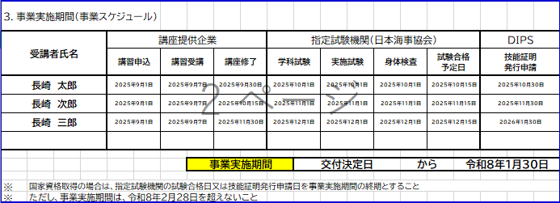
 |  |  |  |  |  |  |  |  |  | 交付申請額 |  |  |  | 0円

3．事業実施期間（事業スケジュール）
受講者氏名 |  | 講座提供企業 |  |  |  |  |  | 指定試験機関（日本海事協会） |  |  |  |  |  |  |  | DIPS
 |  | 講習申込 |  | 講習受講 |  | 講座修了 |  | 学科試験 |  | 実施試験 |  | 身体検査 |  | 試験合格 予定日 |  | 技能証明 発行申請

 |  |  |  |  | 事業実施期間 |  |  |  | 交付決定日 |  |  |  | から

※ | 国家資格取得の場合は、指定試験機関の試験合格日又は技能証明発行申請日を事業実施期間の終期とすること
※ | ただし、事業実施期間は、令和８年２月２８日を超えないこと

